参考資料（データ可視化）
【添付別紙】
スキルチェックリスト：データサイエンス力 「データ可視化」に関するイメージ共有のための参考資料（例示）
項目NO
12 | データの持つ分散量の観点で、高次元のデータを主成分分析（PCA）などにより1～3次元のデータに変換できる
 | 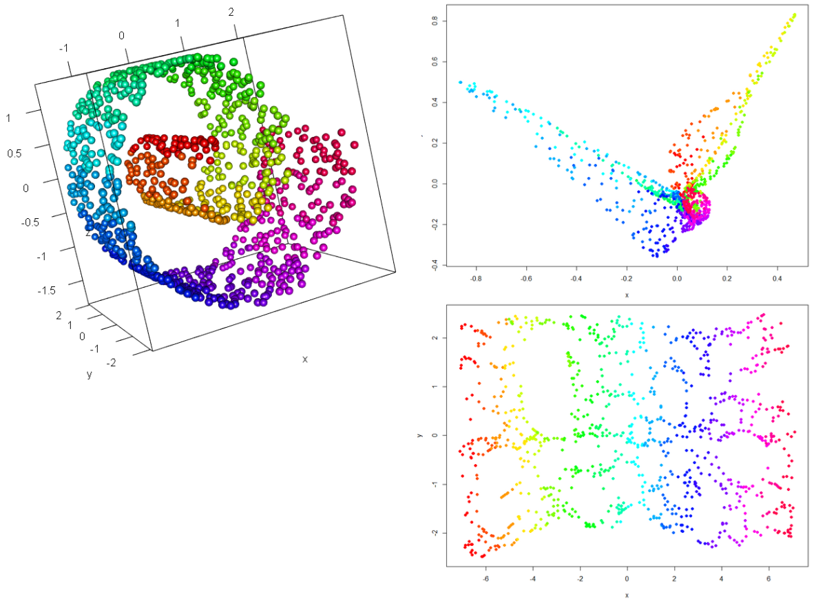
引用元： | 株式会社ALBERT WEBサイト
 | https://blog.albert2005.co.jp/2014/12/11/ | OK

14 | ネットワーク構造、グラフ構造などの表現において、ノードとエッジが増えすぎて特徴抽出が困難であっても、データの絞り込みや抽象度を上げることで適切に可視化できる

引用元： | （出版物）大学共同利用機関法人 情報・システム研究機構 国立情報学研究所 発行 「国立情報学研究所ニュース［NII Today］第66号 平成26年12月」 6ページ
 | http://www.nii.ac.jp/userdata/results/pr_data/NII_Today/66/all.pdf |  | OK

21 | 強調表現がもたらす効果と、明らかに不適切な強調表現を理解している（計量データに対しては位置やサイズ表現が色表現よりも効果的など）
 | 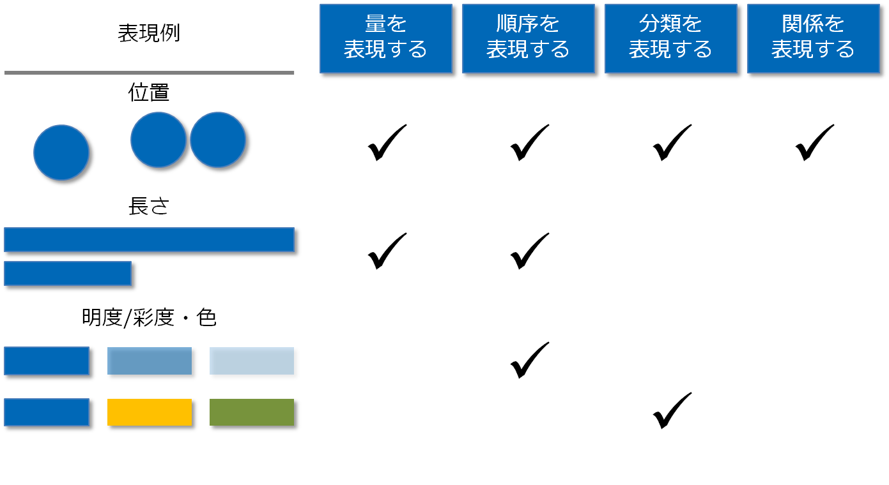
引用元： | 「solutions-2」WEBサイト
 | http://www.solutions2.be/Books.aspx （2015年11月時点）をもとに独自に修正加筆

22 | 1～3次元の比較において目的（比較、構成、分布、変化など）に応じ、BIツール、スプレッドシートなどを用いて図表化できる
 | 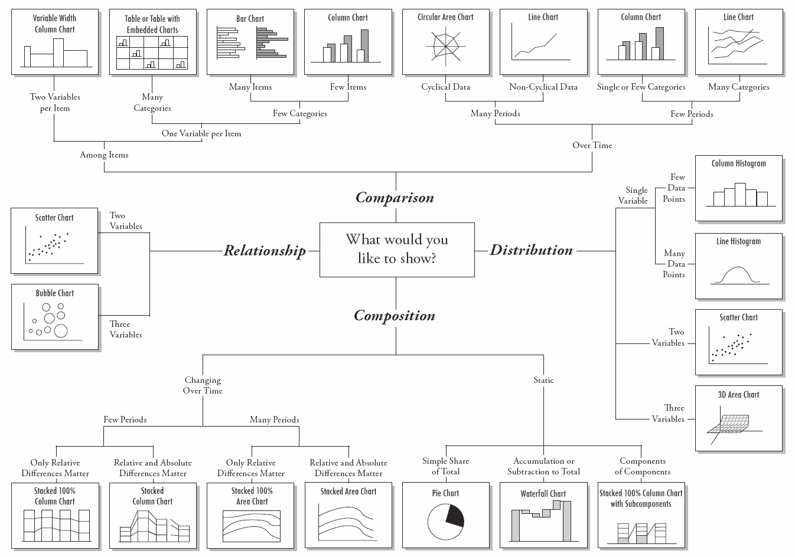
引用元： | Amit Agarwal 「Digital Inspiration」WEBサイト
 | http://www.labnol.org/software/find-right-chart-type-for-your-data/6523/

23 | 端的に図表の変化をアニメーションで可視化できる（人口動態のヒストグラムが経年変化する様子を表現するなど）
 | 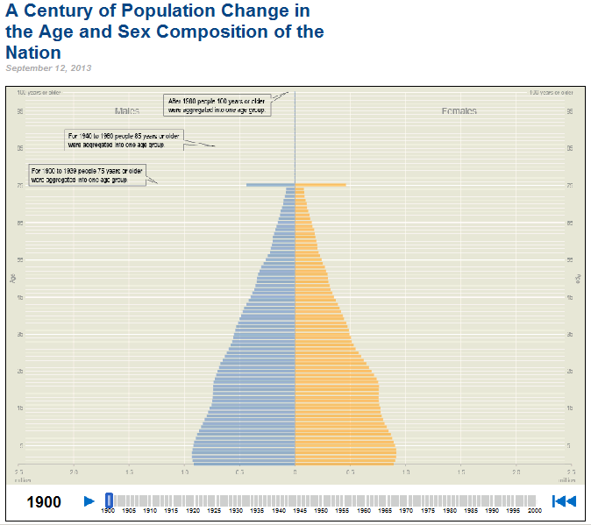
引用元： | アメリカ国税調査局 WEBサイト
 | http://www.census.gov/dataviz/visualizations/055/

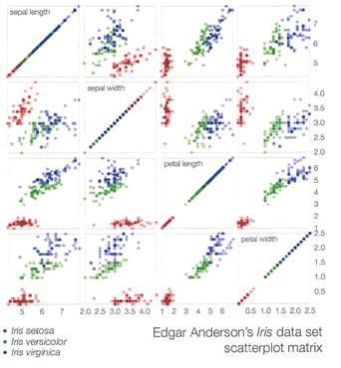 24 | 1～3次元の図表を拡張した多変量の比較を適切に可視化できる（平行座標、散布図行列、テーブルレンズ、ヒートマップなど）
 | 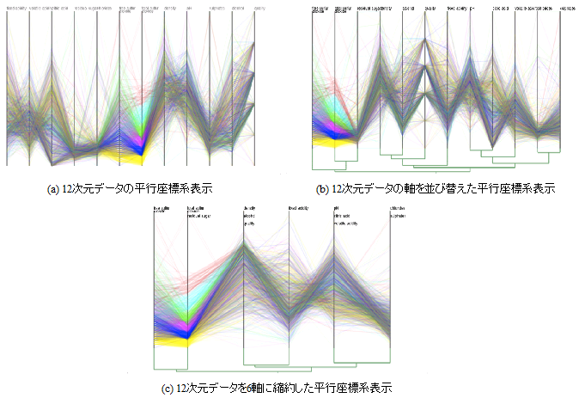
引用元： | ［左図］「Data-Driven Documents」WEBサイト http://mbostock.github.io/d3/talk/20111116/iris-splom.html
 | ［右図］「グラフスペクトル解析を用いた軸縮約可能平行座標系」WEBサイト
 | http://web-ext.u-aizu.ac.jp/~shigeo/research/cpc/index-j.html

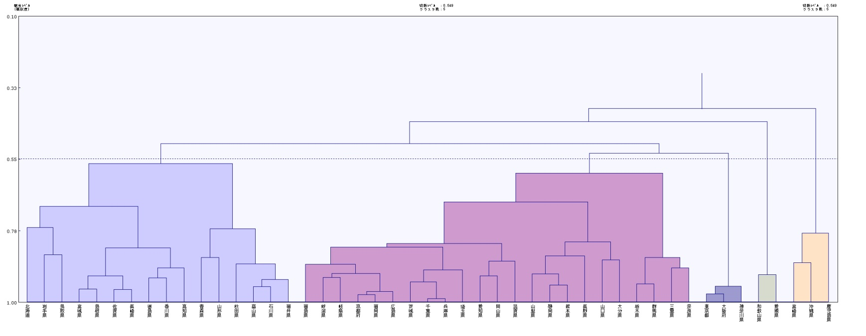 25 | ネットワーク構造、グラフ構造、階層構造などの統計的な関係性の可視化ができる

引用元： | 株式会社ALBERT WEBサイト
 | https://www.albert2005.co.jp/knowledge/images/tech_mining_img111.jpg

赤・白点：Wine
黄点：Cheese
25 | ネットワーク構造、グラフ構造、階層構造などの統計的な関係性の可視化ができる
 | 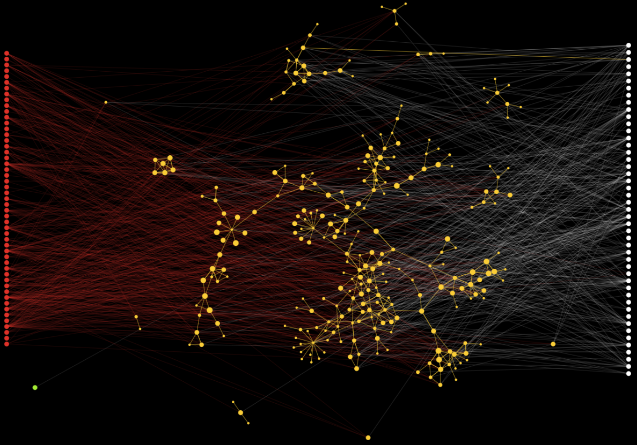
引用元： | 「Cytoscape.js」 WEBサイト （Wine & cheese）
 | http://cytoscape.github.io/cytoscape.js/demos/cde4db55e581d10405f5/

26 | 地理空間情報などを地図に重ね合わせた可視化ができる（コロプレスマップ、ボロノイ図など）
 | 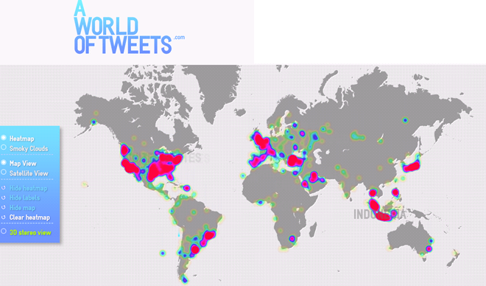
引用元： | 「A WORLD OF TWEETS」WEBサイト（2015年11月時点）
 | http://aworldoftweets.frogdesign.com/

27 | 挙動・軌跡の可視化ができる（店舗内でのユーザの回遊やEye tracking、ウェアラブル端末の3軸ジャイロセンサーや心拍数など）
 | 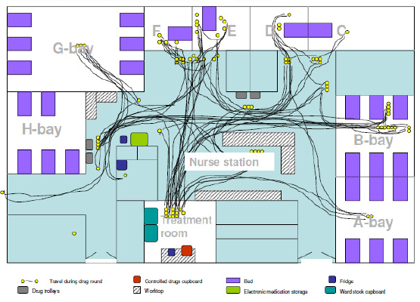
引用元： | 「Imperial College London」 WEBサイト（2015年11月時点）
 | https://www1.imperial.ac.uk/cpssq/ms/m/

30 | 人体、標高を持つ地図、球面など３次元空間上にデータを重ね合わせた可視化ができる
 | 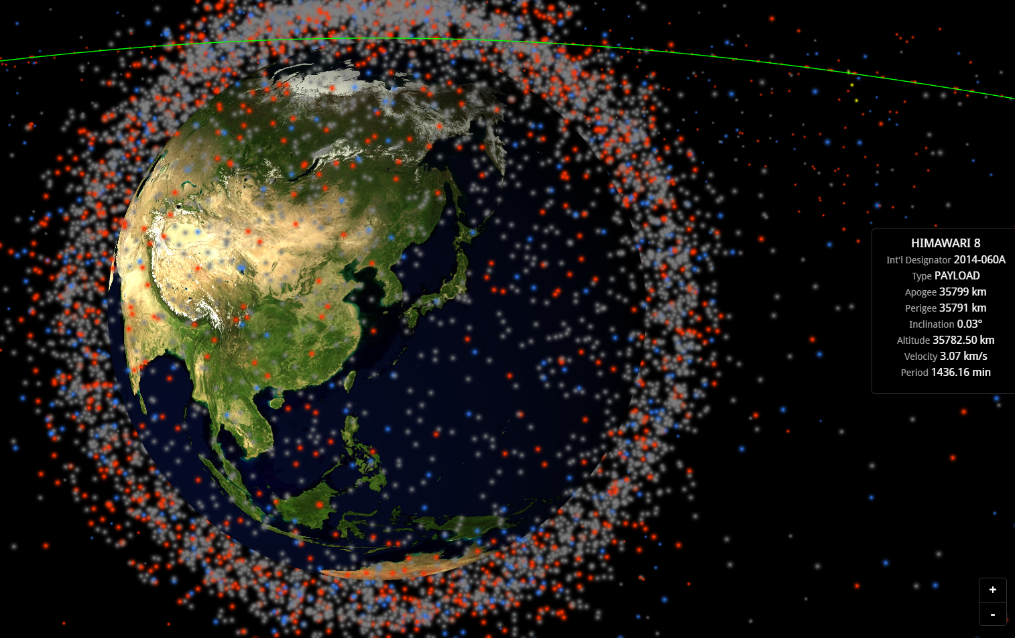
引用元： | James Yoder「Stuff in Space」WEBサイト
 | http://stuffin.space/

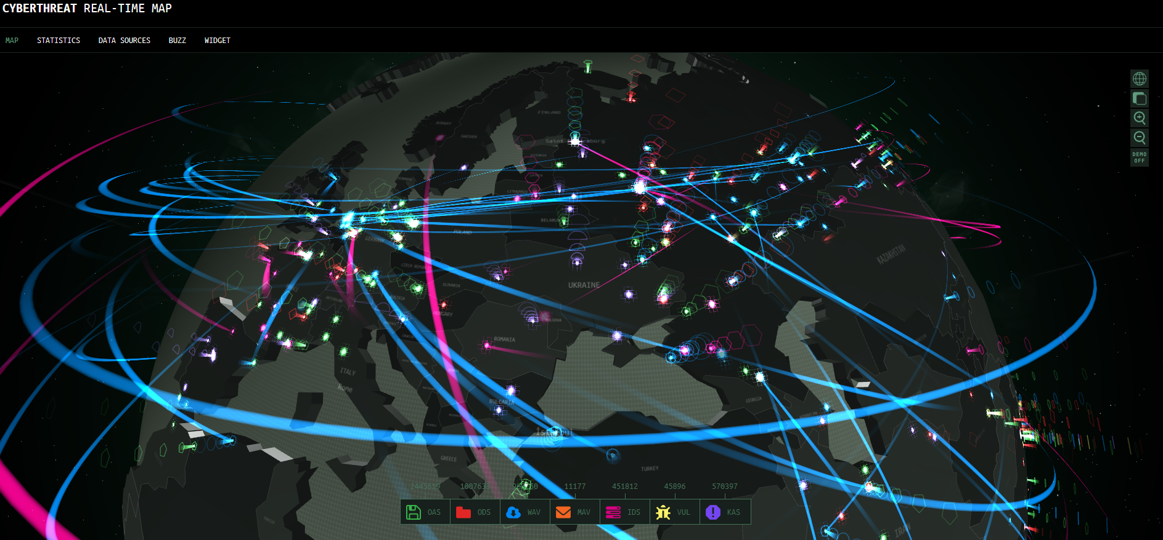 31 | 地図上で同時に動く数百以上のポイントにおける時間変化を動的に表現できる（多地点での風の動き、飛行物の軌跡など）

引用元： | Kaspersky Lab 「CYBERTHREAT REAL-TIME MAP」WEBサイト
 | https://cybermap.kaspersky.com/

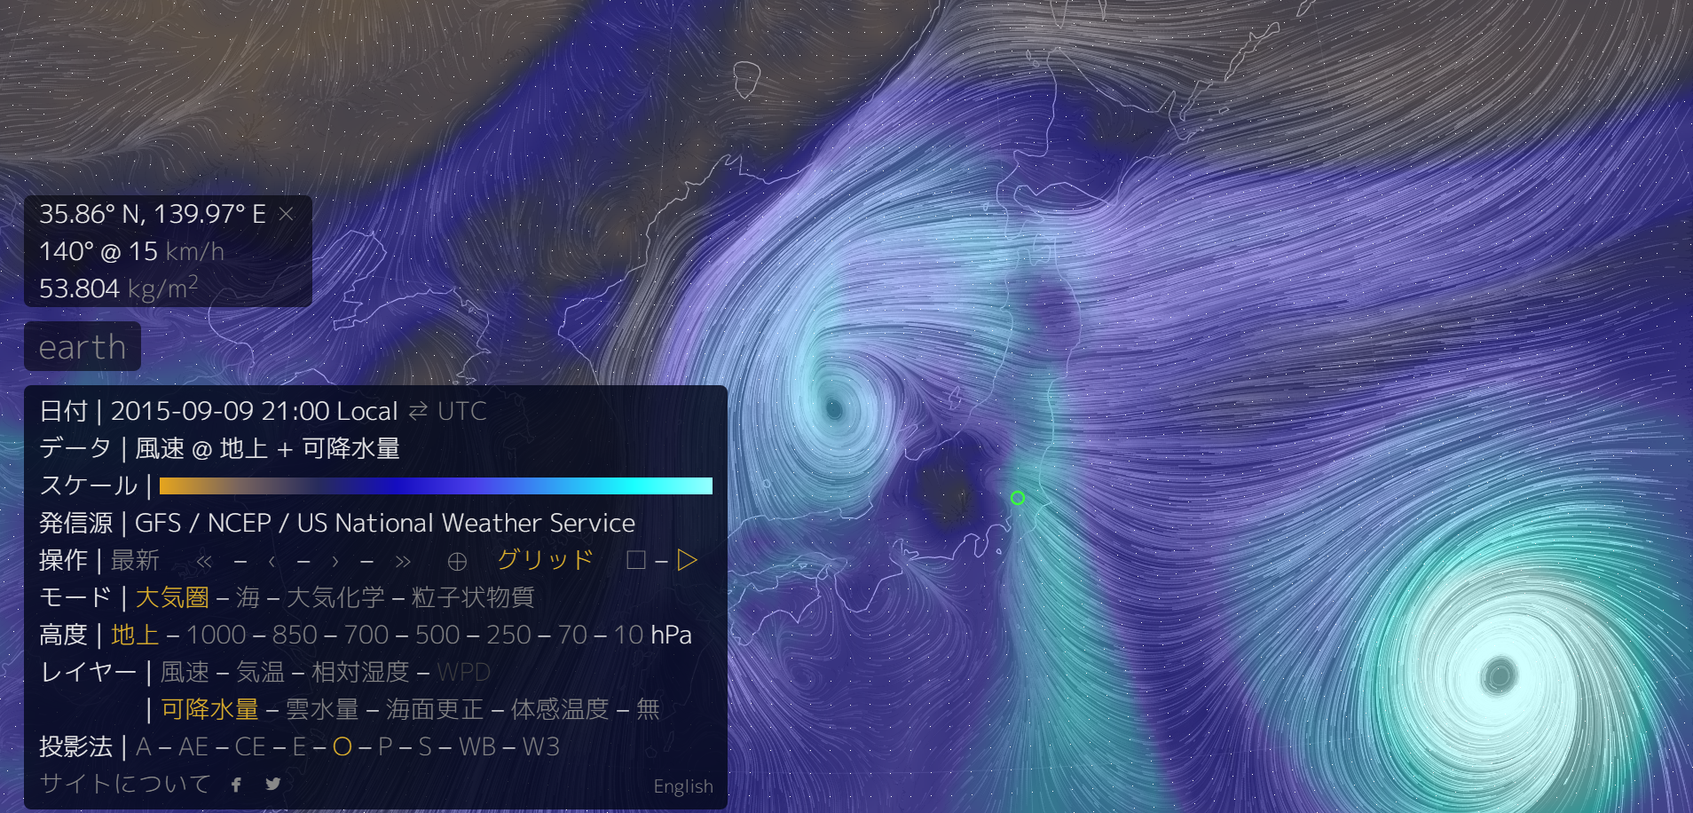 31 | 地図上で同時に動く数百以上のポイントにおける時間変化を動的に表現できる（多地点での風の動き、飛行物の軌跡など）

引用元： | Cameron Beccario「earth」WEBサイト
 | http://earth.nullschool.net/jp/#2015/09/09/1200Z/wind/surface/level/overlay=total_precipitable_water/orthographic=-224.70,38.05,3000/grid=on

32 | 複雑で総合的な表現が求められる場合に、ユーザインターフェースの設計に加え、内部のアルゴリズム設計やシステム環境への負荷調整なども踏まえた可視化ができる
 | 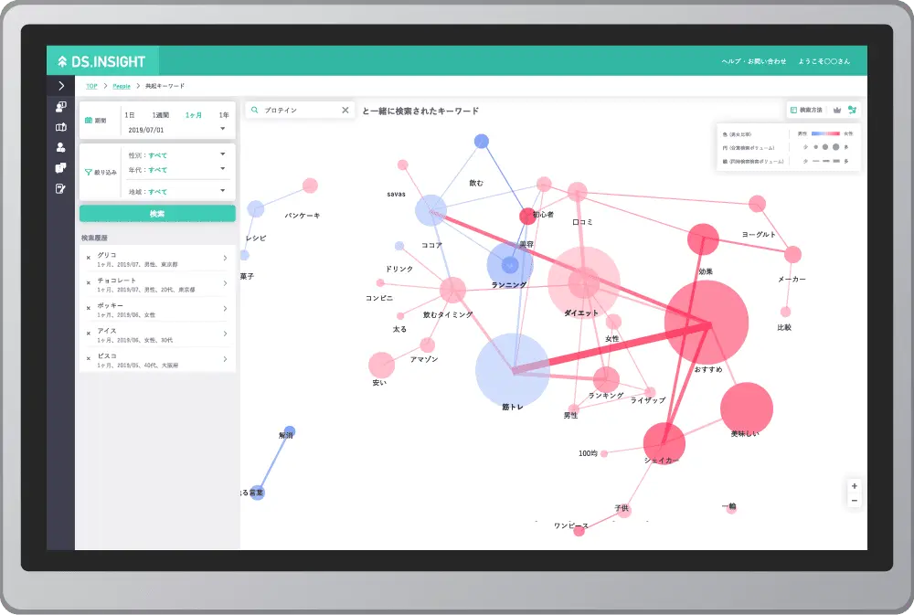
引用元： | ヤフー株式会社 Yahoo Japan Corporation「DS.INSIGHT」WEBサイト
 | https://ds.yahoo.co.jp/insight/trial-account.html

